List1
 | Položkový rozpočet / Výkaz výměr
 | veřejná zakázka malého rozsahu na stavební práce
 | MŠ Brno, Všetičkova 36 – výměna střešních oken

 | ZHOTOVITEL: …. dopište název společnosti/ firmy + IČO ….

 | P.č. | Název a popis položky | množství / MJ |  | jednot. cena | Celkem

 | OKNA
 | 1 | Dodávka - Dřevěné střešní okno s manuálním ovládáním spodní klikou, rozměr 78x118 cm | 7 | ks | 0.00 | 0.00 Kč
 |  | viz. "Specifikace" (kyvné, dřevěné okno s bílou polyuretanovou vrstvou, izolační trojsklo, …)
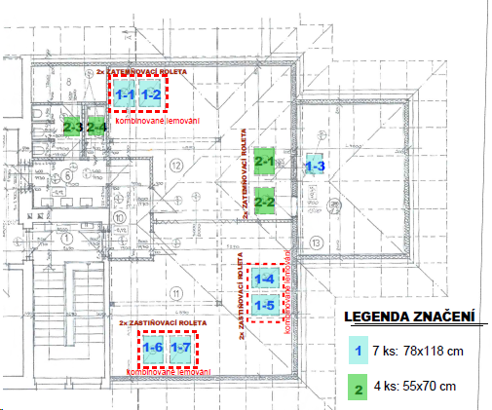
 |  | okna č. 1-1; 1-2; 1-3; 1-4; 1-5; 1-6; 1-7
 | 2 | Dodávka - Dřevěné střešní okno s manuálním ovládáním spodní klikou, rozměr 55x70 cm | 4 | ks | 0.00 | 0.00 Kč
 |  | viz. "Specifikace" (kyvné, dřevěné okno s bílou polyuretanovou vrstvou, izolační trojsklo, …)
 |  | okna č. 2-1; 2-2; 2-3; 2-4
 | 3 | Montáž oken | 11 | ks | 0.00 | 0.00 Kč
 |  | 7 ks: okno 78x118 cm; 4 ks: okno 55x70 cm
 | LEMOVÁNÍ
 |  | Lemování pro keramickou drážkovou střešní krytinu
 | 4 | Dodávka - Kombinované lemování pro okenní sestavy vč. zateplovací sady, parotěsné manžety (sestava 2 oken, 1 okno-rozměr: 78x118 cm) | 3 | sest | 0.00 | 0.00 Kč
 |  | Sestavy oken viz. "Půdorys podkroví", sestava oken 1-1 + 1-2; 1-4 + 1-5; 1-6 + 1-7
 | 5 | Montáž lemování kombinovaného | 3 | sest | 0.00 | 0.00 Kč
 |  | vč. veškerého kotevního a spojovacího materiálu; vč. rozebrání střešní krytiny a jejího zpětného položení
 | 6 | Dodávka - Jednoduché lemování vč. zateplovací sady, parotěsné manžety pro okno 78x118 cm | 1 | kpl | 0.00 | 0.00 Kč
 |  | Okno č. 1-3 viz. "Půdorys podkroví"
 | 7 | Dodávka - Jednoduché lemování vč. zateplovací sady, parotěsné manžety pro okno 55x70 cm | 4 | kpl | 0.00 | 0.00 Kč
 |  | Okna č. 2-3; 2-4; 2-1; 2-2 viz. "Půdorys podkroví"
 | 8 | Montáž lemování jednoduchého | 5 | kpl | 0.00 | 0.00 Kč
 |  | vč. veškerého kotevního a spojovacího materiálu; vč. rozebrání střešní krytiny a jejího zpětného položení
 |  | 1 ks: okno 78x118 cm; 4 ks: okno 55x70 cm
 | VNITŘNÍ MANUÁLNÍ ROLETY
 | 9 | Dodávka - Zastiňující roleta vnitřní 78x118, manuální ovládání | 4 | ks | 0.00 | 0.00 Kč
 |  | pro okna 1-4; 1-5; 1-6; 1-7
 | 10 | Dodávka - Zatemňovací roleta vnitřní 78x118, manuální ovládání | 2 | ks | 0.00 | 0.00 Kč
 |  | pro okna 1-1; 1-2
 | 11 | Dodávka - Zatemňovací roleta vnitřní 55x70, manuální ovládání | 2 | ks | 0.00 | 0.00 Kč
 |  | pro okna 2-1; 2-2
 | 12 | Dodávka - teleskopická ovládací tyč (100-180 cm) | 2 | ks | 0.00 | 0.00 Kč
 | 13 | Montáž rolet zastiňujících a zatemňujících | 8 | ks | 0.00 | 0.00 Kč
 | OSTATNÍ
642 10-1012.RA0x | 14 | Úprava ostění z desek sádrokartonových (kompletní úprava ostění po výměně oken) | 11 | kpl | 0.00 | 0.00 Kč
 |  | Stavební zapravení v interieru po výměně 11 ks oken - sádrokartonové konstrukce - montáž vč. dodávky materiálu
 |  | zatmelení, přebroušení SDK; či lokální doplnění SDK desek, pokud by byly při nešetrné demontáži stávajících oken výrazně poškozeny
 |  | Sádrokartonová konstrukce ostění viz. foto.; Součástí ceny nejsou malířské práce.
765 39-1931.R00x | 15 | Doplnění a úpravy pálenou keramickou krytinou | 50 | ks | 0.00 | 0.00 Kč
 | 16 | Doprava a manipulace | 1 | kpl | 0.00 | 0.00 Kč
 |  | Doprava při zaměření a montáži, manipulace a přesuny osob, materiálu a výrobků na střechu, po střeše
784191101R00 | 17 | Vybourání rámů oken vč. křídel pl do 1 m2 vč. likvidace odpadu (demontáž střešních oken) | 11 | ks | 0.00 | 0.00 Kč

 |  | CELKEM bez DPH |  |  |  | 0.00 Kč

 |  | Cena díla uvedená v nabídce je cena konečná a obsahuje všechny náklady vyplývající z předmětu díla a obchodních podmínek, aniž by takové položky byly výslovně uvedeny ve výkazu výměr.

 |  | POZNÁMKY:
 |  | Výše uvedené položky rozpočtu budu fakturovány dle skutečnosti.
 |  | Zbudování zařízení staveniště na pozemcích MŠ objednatel na tomto typu zakázky nepředpokládá.
 |  | Sociální zázemí a veškeré energie budou zhotoviteli poskytnuty mateřskou školou zdarma.

